Таблица
ID (Номер) | Summary (Описание несоответствия) | Expected result (Ожидаемый результат) | Actual result (Актуальный результат) | Сritical (Критичный дефект)

1 | Не соответствует итоговая сумма | Сумма должна быть 770 грн. |  | TRUE
2 | Неправильно указано время работы | Изменить время "с 7.55 до 20.05" на время "с 8.00 до 20.00" |  | FALSE
3 | Разный шрифт и цвета | Должно соответствовать, быть в одном стиле |  | FALSE
4 | Лишняя, повторяющаяся кнопка | Убрать кнопку "Оформить заказ". Переименовать кнопку "Оформить" на "Оформить заказ" |  | FALSE
5 | Не нужный по функционалу вопрос | Нужно убрать этот вопрос |  | FALSE
6 | Бесплатный курьер не соответствует стоимости доставки 70 грн. | 1.Выбор "Бесплатный курьер" должен зависеть от определенной суммы заказа (напр., "Бесплатный курьер" от заказа на сумму 1000 грн.). 2.При бесплатном заказе нужно убрать стоимтость 70 грн. |  | TRUE
7 | 1.Не указана стоимость 1 товара и зависимость цены от колличества 2.Не верная сумма оплаты | 1.Указать стоимость одного товара 2.Изменить название "Всего" на "Сумма (2 продукта)" | 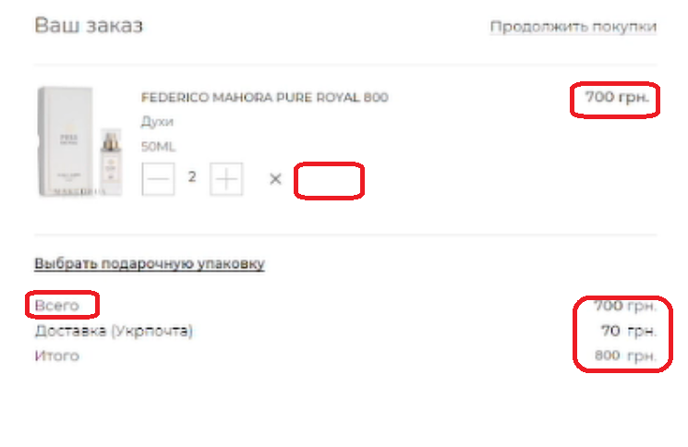 | TRUE
9 | Повторяется слово "зваказ" | Убрать повторяющееся слово "заказ" |  | FALSE
10 | 1.Аккордеон "Варианты доставки" стоит не на своем месте 2.Неправильно указаны главные (со звездочкой (*)) и второстепенные вопросы (без звездочки) | 1. Переместить "Варианты доставки" из блока "Личные данные" в блок "Дополнительная информация" 2.Добавить звездочку(*) после "Кв." и убрать звездочку после "Добавить комментарий к заказу" | 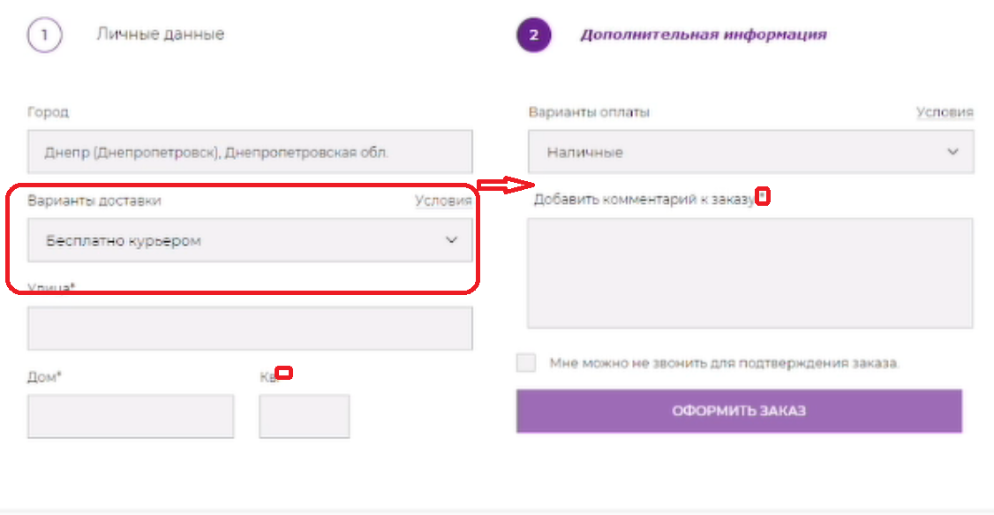 | FALSE
11 | Неполный перечень личных данных | Добавить вопросы в блоке "Личные данные": 1. Обращение* Г-жа О Г-н О 2.Имя* 3.Фамилия* 4.Email* 5.Подтверждение Email* 6.Дата рождения (День^ Месяц^ Год^) | 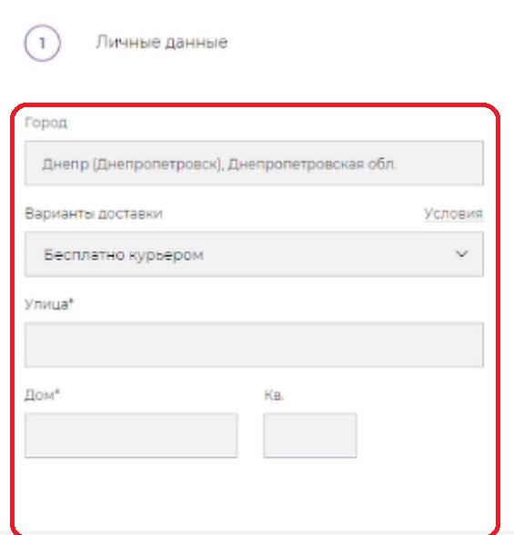 | TRUE

 | ID (Номер) | Счетчик найденых отличий
 | Summary (Описание несоответствия) | Текстовое описание о том, какое несоответствие Вами найдено
 | Expected result (Ожидаемый результат) | Текстовое описание, какое поведение считаете верным
 | Actual result (Актуальный результат) | В ячейку добавлен скриншот с выделеной зоной, в которой был найден дефект
 | Добавить изображение в ячейку | 1. Кликнуть на выбранную ячейку. 2. Кликнуть на кнопку Вставка (Insert) -> Изображение (Image) -> Вставить изображение в ячейку (Insert image in cell) 3. Перетянуть подготовленный скриншот или выбрать изображение через проводник, после клика на кнопку Обзор 4. Дождаться завершения загрузки и отображения изображения в ячейке
 | Настройки доступа и отправка результатов | Кликнуть на "Настройки доступа" -> "Изменить ->" Выбрать "Доступно пользователям, у которых есть ссылка" -> Выбрать "Редактор" -> Кликнуть на "Копировать ссылку" -> отправить ссылку в качестве ответа на задание.

